印刷設定記録
名古屋中央 X4530C用
2023/06/27時点 Excel側で印刷範囲がずれた為修正
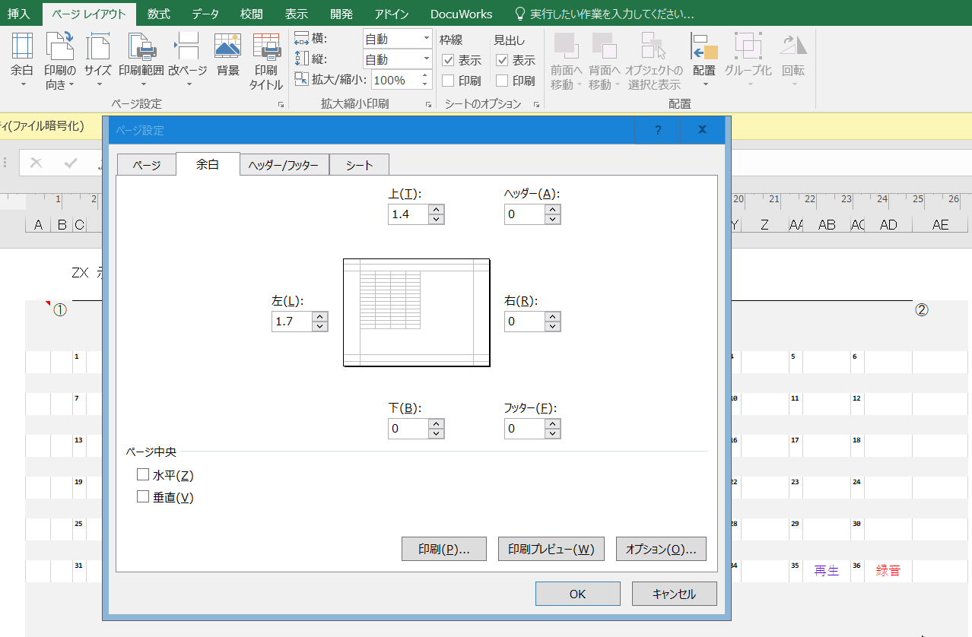

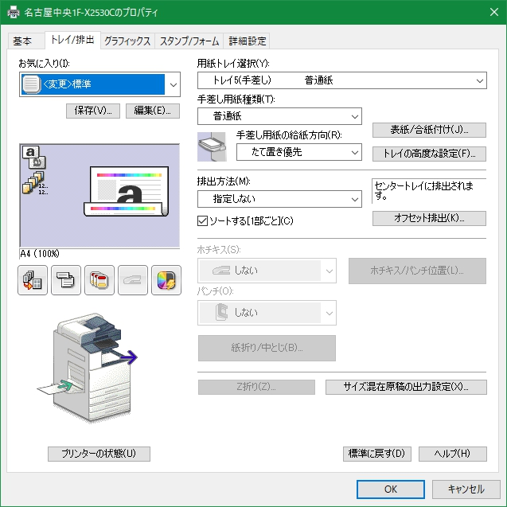
名古屋中央 X4530C用
2022/07/11時点
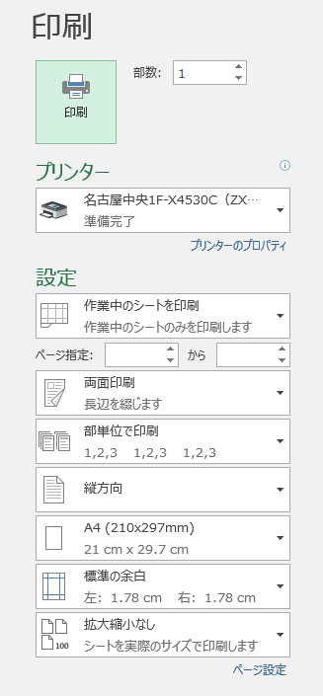
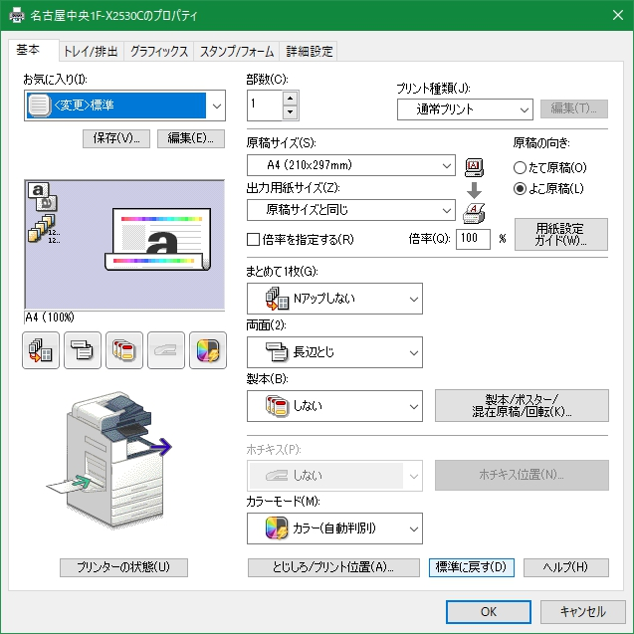
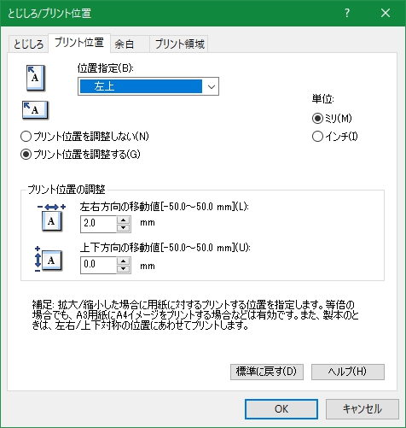

 | ※手差し用紙種類は「普通紙」を選ぶ
 | 「穴あき用紙」の方が良いように思えるが、ほぼ確実に紙詰まりを起こすようになる
 | ※印刷は下面なので切り欠けは右下に来るように置く

A1,ZX
貸金代表
貸金新規
貸金管理
貸金返済
貸金営業
貸金受付
貸金代表
貸金新規
貸金管理
貸金返済
貸金営業
貸金受付
① |  |  |  |  |  |  |  |  |  |  |  |  |  |  |  |  |  |  |  |  |  |  |  |  | ②
 | 1 | 353-9900 | 2 | 355-6770 | 3 | 353-9922 | 4 | 355-7668 | 5 | 353-9080 | 6 | 355-8821 | 1 | 353-9900 | 2 | 355-6770 | 3 | 353-9922 | 4 | 355-7668 | 5 | 353-9080 | 6 | 355-8821

0570-055553
0570-055553
 | 7 |  | 8 |  | 9 |  | 10 |  | 11 |  | 12 | ナビダイヤル | 7 |  | 8 |  | 9 |  | 10 |  | 11 |  | 12 | ナビダイヤル
割賦管理
割賦管理
割賦管理
割賦管理
割賦管理
割賦管理
 | 13 | 354-4500 | 14 |  | 15 | 354-4501 | 16 |  | 17 | 354-4502 | 18 |  | 13 | 354-4500 | 14 |  | 15 | 354-4501 | 16 |  | 17 | 354-4502 | 18

 | 19 |  | 20 |  | 21 |  | 22 |  | 23 |  | 24 |  | 19 |  | 20 |  | 21 |  | 22 |  | 23 |  | 24

 | 25 | 社内用 | 26 |  | 27 |  | 28 |  | 29 |  | 30 | 非通知発信 | 25 | 社内用 | 26 |  | 27 |  | 28 |  | 29 |  | 30 | 非通知発信

 | 31 | 保留① | 32 | 保留② | 33 | 保留③ | 34 | 保留④ | 35 | 保留⑤ | 36 | 保留⑥ | 31 | 保留① | 32 | 保留② | 33 | 保留③ | 34 | 保留④ | 35 | 保留⑤ | 36 | 保留⑥

貸金代表
貸金新規
貸金管理
貸金返済
貸金営業
貸金受付
貸金代表
貸金新規
貸金管理
貸金返済
貸金営業
貸金受付
 | 1 | 353-9900 | 2 | 355-6770 | 3 | 353-9922 | 4 | 355-7668 | 5 | 353-9080 | 6 | 355-8821 | 1 | 353-9900 | 2 | 355-6770 | 3 | 353-9922 | 4 | 355-7668 | 5 | 353-9080 | 6 | 355-8821

0570-055553
0570-055553
 | 7 |  | 8 |  | 9 |  | 10 |  | 11 |  | 12 | ナビダイヤル | 7 |  | 8 |  | 9 |  | 10 |  | 11 |  | 12 | ナビダイヤル
割賦管理
割賦管理
割賦管理
割賦管理
割賦管理
割賦管理
 | 13 | 354-4500 | 14 |  | 15 | 354-4501 | 16 |  | 17 | 354-4502 | 18 |  | 13 | 354-4500 | 14 |  | 15 | 354-4501 | 16 |  | 17 | 354-4502 | 18

 | 19 |  | 20 |  | 21 |  | 22 |  | 23 |  | 24 |  | 19 |  | 20 |  | 21 |  | 22 |  | 23 |  | 24

 | 25 | 社内用 | 26 |  | 27 |  | 28 |  | 29 |  | 30 | 非通知発信 | 25 | 社内用 | 26 |  | 27 |  | 28 |  | 29 |  | 30 | 非通知発信

 | 31 | 保留① | 32 | 保留② | 33 | 保留③ | 34 | 保留④ | 35 | 保留⑤ | 36 | 保留⑥ | 31 | 保留① | 32 | 保留② | 33 | 保留③ | 34 | 保留④ | 35 | 保留⑤ | 36 | 保留⑥

③ |  |  |  |  |  |  |  |  |  |  |  |  |  |  |  |  |  |  |  |  |  |  |  |  | ④

